Indicadores y ratios 1
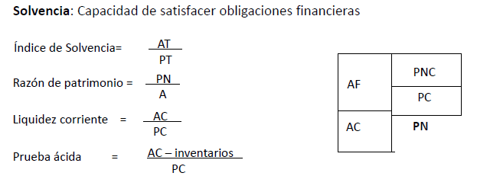
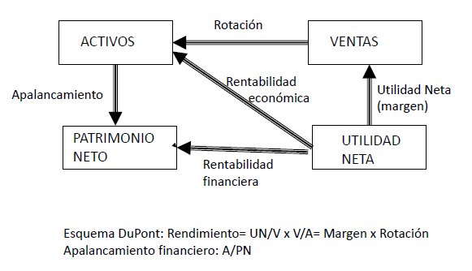
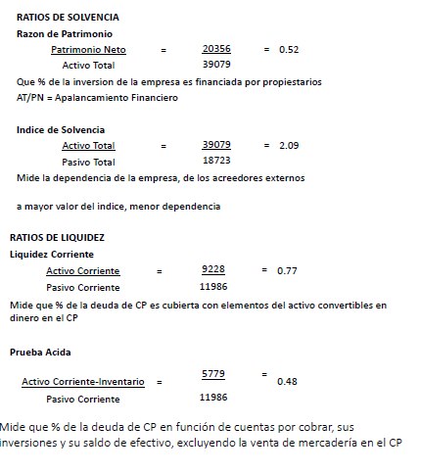
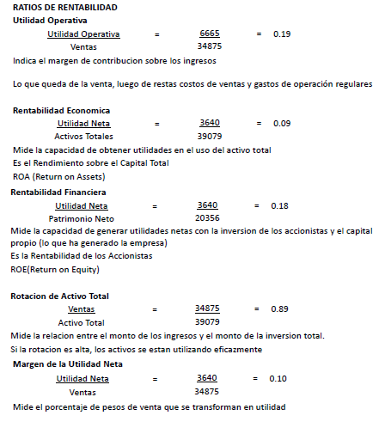
ENUNCIADO

A partir de los siguientes estados contables, calcule los principales ratios financieros y analícelos, al 30 de junio de 2012. | RATIOS DE SOLVENCIA
 | Razon de Patrimonio
 | Patrimonio Neto | = | 0.41146770268 | Patrimonio neto | 27219
 | Activo Total |  |  | Activo total | 66151

 | Indice de Solvencia
 | Activo Total | = | 1.6991420939 | Activo total | 66151
 | Pasivo Total |  |  | Pasivo total | 38932

 | RATIOS DE LIQUIDEZ
 | Liquidez Corriente
 | Activo Corriente | = | 0.58833577355 | 14466
 | Pasivo Corriente |  |  | 24588

 | Prueba Acida
 | Activo Corriente-Inventario | = | 0.30689767366 | 7546 |  | Inventario = Bienes de cambio
 | Pasivo Corriente |  |  | 24588

 | RATIOS DE RENTABILIDAD
 | Utilidad Operativa
 | Utilidad Operativa | = | 0.14097756514 | 4361 |  | Ventas = Ingresos Ordinarios
 | Ventas |  |  | 30934

 | Rentabilidad Economica
 | Utilidad Neta | = | 0.032153708939 | 2127
 | Activos Totales |  |  | 66151

 | Rentabilidad Financiera
 | Utilidad Neta | = | 0.078143943569 | 2127
 | Patrimonio Neto |  |  | 27219

 | Rotacion de Activo Total
 | Ventas | = | 0.46762709558 | 30934
 | Activo Total |  |  | 66151

 | Margen de la Utilidad Neta
 | Utilidad Neta | = | 0.068759293981 | 2127
 | Ventas |  |  | 30934

Costeo variable 1
ENUNCIADO
Una empresa produce piezas para la automotriz.

El precio de venta es de $645, el costo directo de materiales es $152, y el costo de mano de obra directa $352.

Los costos fijos mensuales ascienden a la suma de $235000

Determine cuál es el punto de equilibrio para un mes de producción. Es decir, el número de paragolpes a producir y vender en un mes para tener un Beneficio=0. Redondee el resultado al entero

Solución:

Qe= | 1667
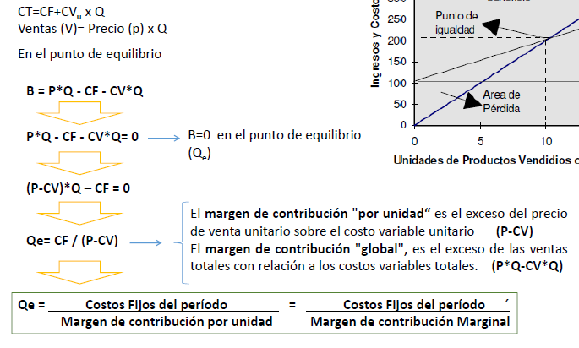

PV | $645 | B(Q)=Ingresos totales(Q) - Costos Totales(Q)
CDM | $152 | 0=645*Q-(CF+CV*Q)
CMO | $352 | 0=(645*Q)-((152 +352)*Q + 235000) | El numero de paragolpes a producir para obtener beneficio 0 es 1667
CFM | $235000 | 0= 645Q - 504Q - 235000
CV= | 504.00 € | 141Q = 235000
 |  | Q=1666.66

Costeo absorvente y variable
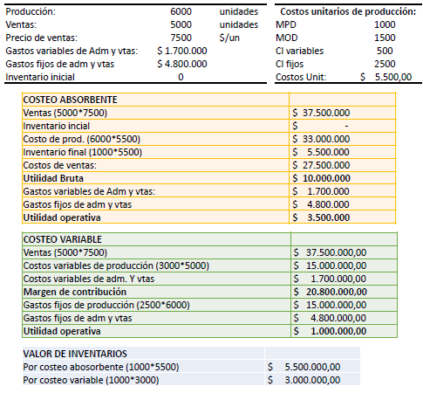
ENUNCIADO

Costos unitarios de producción
MPD | 1,000 | $/unidad
MOD | 1,500 | $/unidad
CIF variables | 500 | $/unidad
CIF fijos | 2,500 | $/unidad
C.U. total | 5,500 | $/unidad

Producción | 6,000 | unidades
Ventas | 5,000 | unidades
Precio de venta | 7,500 | $/unidad
Gasto variable de adm. y vtas. | $ 1,700,000
Gasto Fijo de adm. y vtas. | $ 4,800,000
No hay inventario inicial

Determine los resultados operativos a través de costeo absorbente y variable
Determine el valor de los inventarios finales:

Solución:

RESULTADO OPERATIVO
Por costeo absorbente:
VENTAS | $ 37,500,000
COSTO DE PRODUCCIÓN | $ 33,000,000 | Incluye todos los costos unitarios de producción
INVENTARIO FINAL | $ 5,500,000 | Se deduce inventario final
COSTOS DE VENTAS | $ 27,500,000
MARGEN DE VENTAS | $ 10,000,000
GASTOS DE ADMIN Y VENTAS | $ 6,500,000 | Incluye también el costo variable de admin y venta
RESULTADO OPERATIVO | $ 3,500,000

Por costeo variable:
VENTAS | $ 37,500,000
COSTOS VARIABLES DE PRODUCCIÓN | $ 15,000,000 | No incluye CIF fijos y se calcula sobre ventas (no producción)
COSTOS VARIABLES DE ADMIN. Y VENTAS | $ 1,700,000 | Incluye costo variable de admin y vta
MARGEN DE CONTRIBUCIÓN | $ 20,800,000
COSTOS FIJOS DE PRODUCCIÓN | $ 15,000,000 | Acá incorpora costos fijos de producción
GASTOS FIJOS DE ADMIN. Y VENTAS | $ 4,800,000
RESULTADO OPERATIVO | $ 1,000,000

VALOR DE LOS INVENTARIOS FINALES
Por costeo absorbente: | $ 5,500,000
Por costeo variable: | $ 3,000,000 | No incluye CIF fijos

